法的維持管理一覧（3頁）
建築基準法第１２条点検 対象建物

分類 | 対象物 | 点検報告 |  |  |  | 適用範囲 | 関連法規
 |  | 内容 | 周期 | 検査資格者
 | 特定建築物 | 定期点検 | ３年 | 建築士または 建築物調査員資格者 | ① ② ③ | 床面積の合計が200㎡を超える特殊建築物 階数が3以上で、床面積が100㎡を超え200㎡以下の特殊建築物 階数が3以上で床面積が200㎡を超える事務所等 ㋐階数が5以上で床面積が1000㎡を超えるもの ㋑階数が3または4で床面積が200を超えるものまたは階数が5以上で床面積が1000㎡以下のもの ※特殊建築物 学校、体育館、病院、劇場、観覧場、集会場、展示場、百貨店、遊技場、公衆浴場、旅館、共同住宅、寄宿舎、下宿、倉庫、自動車車庫等 （建築基準法別表第一による） | 建築基準法 第12条2項 ③㋑は点検内容が限定
 | 防火設備 | 定期点検 ・防火扉 ・防火シャッター ・耐火クロススクリー ン ・ドレンチャー等 | 1年 防火扉の うち 常時閉鎖 防火扉は ３年 | 建築士または 防火設備検査員 | ① ② ③ | 床面積の合計が200㎡を超える特殊建築物 階数が3以上で、床面積が100㎡を超え200㎡以下の特殊建築物 階数が3以上で床面積が200㎡を超える事務所等 ㋐階数が5以上で床面積が1000㎡を超えるもの ㋑階数が3または4で床面積が200を超えるもの または階数が5以上で床面積が1000㎡以下の もの | 建築基準法 第12条4項 ③㋑は竪穴区画のみ
 | 特定建築 設備等 | 定期点検 ・換気設備 ・排煙設備 ・給排水設備 ・非常用の照明装置 | １年 | 建築士または 建築設備等検査員資格者 | ① ② ③ | 床面積の合計が200㎡を超える特殊建築物 階数が3以上で、床面積が100㎡を超え200㎡以下の特殊建築物 階数が5以上で床面積が1000㎡を超える事務所等 | 建築基準法 第12条4項

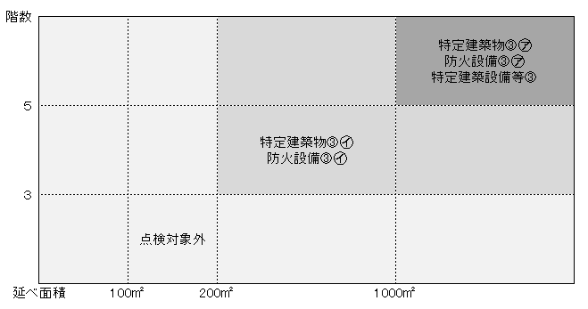
 | 昇降機等 | 定期点検 | １年 | 建築士または昇降機等検査員資格者 |  | 全ての エレベーター エスカレーター 小荷物専用昇降機 | 建築基準法 第12条４項
 | 【参考】事務所等の対象範囲の区分

